ЗнЗ образец (2)
№ п/п | Наименование | Параметры (номер детали, артикул, нормативная документация и др.) | Ед.изм. | Количество | Фото
1 | 2 | 3 | 4 | 5

1 | Очки защитные открытого типа. | Очки защитные открытого типа. Описание: Современный дизайн. Уникальная форма изогнутых линз. Линзы из ударопрочного поликарбоната. Не дают оптических искажений. Хорошее прилегание обеспечивает комфорт и удобство. Регулируемые по длине дужки. | шт | 680 | 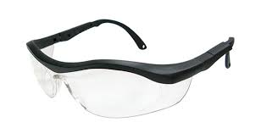
2 | Туфли облегченные | подошва - двухкомпозиционный полиуретан, маслобензостойкий, антистатический:· верхний слой полиуретана должен обладать амортизирующими свойствами, нижний слой защитный, изготавливается из износостойкого полиуретана;· глубина протектора должна составлять 4-4,5мм;· мягкие манжеты из прочной искусственной кожи;· пятка усилена жесткой вставкой из термопластичного материала; | пара | 43 | 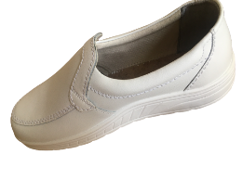
3 | Перчатки резиновые | Перчатки резиновые лабораторные. Описание: перчатки толщиной 0,12 мм. 100% нитрил. Отсутствие воска, силикона или наполнителей. Рекомендуются для лабораторных работ с органическими растворителями. Особая стойкость к продуктам нефтепереработки (масла, бензин, керосин), неорганическим и органическим растворителям (ксилол, толуол), кислотам, щелочам, спиртам. Специальное рифление для устойчивого влажного захвата в лабораторных условиях. | пара | 69 | 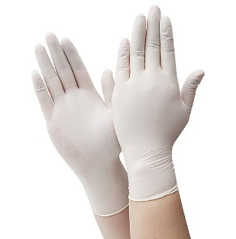
4 | Халат хлопчатобумажный (белый) | Халат х/б женский, Цвет: Белый. Предназначен для защиты от общепроизводственных загрязнений. Халат классический, с длинными рукавами,трапецивидного силуэта с застежкой на пуговицах, накладными карманами. Контрастная отделка.На левой полочке значок/логотип TMZ – «васильковый» цвет, диаметр 70 мм.Ткань: смесовая. Состав: 35% х/б, 65% полиэфир. Свойства: ОПЗ, МО, ВО, стойкость к истиранию. Крашение: активное (стойкость к выгоранию и многоч. стиркам). Усадка: не более 3%. Гарантия: 50 стирок. Плотность: 230гр/м². | шт | 31 | 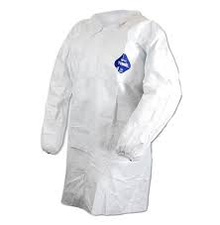
5 | Перчатки х/б с точечным ПВХ покрытием (ЛЗ-2) | ПЕРЧАТКИ ТРИКОТАЖНЫЕ ПЭ-65%, Х/Б 35% УПЛОТНЕННЫЕ С ПВХ ТОЧКОЙ "ЕВРО", ПЕРЧАТКИ ТРИКОТАЖНЫЕ УПЛОТНЕННЫЕ С ПВХ ТОЧКОЙ 100% Х/Б, ПЕРЧАТКИ ТРИКОТАЖНЫЕ "ВАМПИРКИ" | пара | 1231 | 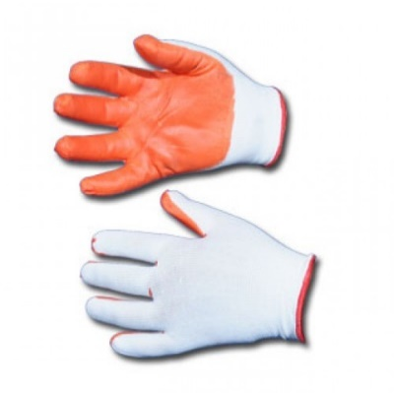
6 | Перчатки комбинированные (трикотаж с ПВХ) | Перчатки трикотажные с ПВХ покрытием. Описание: Перчатки трикотажные х/б, кругловязаные. Плотная вязка. Одностороннее точечное ПВХ покрытие. Раздельные, на левую и правую руку. | пара | 236 | 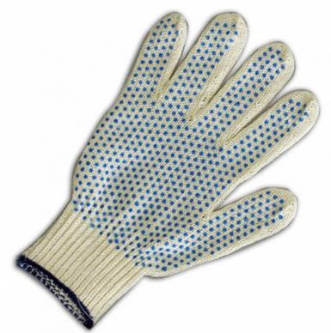
7 | Перчатки полимерного покрытия | Перчатки трикотажные с вязаными манжетами , полимерным покрытием . для Защиты рук от механических воздействий и общих производственных загрязнений. Техническое описание Перчатки пятипалые с вязаными эластичными манжетами и с полимерным покрытием. Материал покрытия Поливинилхлорид . | пара | 124 | 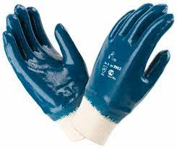
8 | Сапоги литейщика | Сапоги литейщика, для использования в горячих цехах, на производстве при работе в условиях повышенных температур. Подносок: сталь (200 Дж) Метод крепления: литьевой Цвет: черный Подошва: термополиуретан Верх обуви: натуральная кожа "Юфть" От ударов в носочной части энергией 200 Дж: Да Вес: 1.25 кг. Объем: 0.013 м3 | пара | 13 | 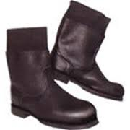
9 | Перчатки краги с полным нитрилным покрытием | Материал: хлопковая ткань, облитая нитриловым каучуком Внутреннее покрытие: ворсовая ткань из 100% хлопка Манжет: крага полный отлив; крага, частичный облив; трикотажная манжета; трикотажный, частичный облив. Размеры: S-XL Нефтегазодобывающая, химическая, перерабатывающая промышленность, строительство, сельское хозяйство, металлопрокат. | пара | 93 | 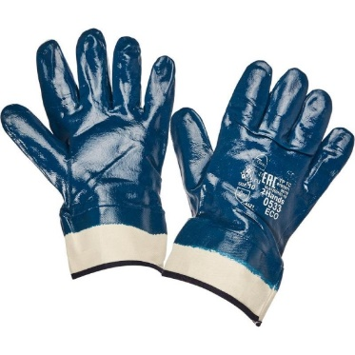
10 | Краги спилковые | Краги сварщика спилковые Назначение: Защита от тепловых воздействий, от искр и брызг расплавленного металла, при работе связанной с про-ведением интенсивных сварочных работ. Мягкие и удобные в рабо-те. Из кожевенного спилка толщиной 1,1 - 1,3 мм. Длина: 360 ± 5 мм. | шт | 22 | 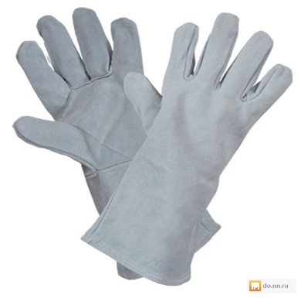
11 | Перчатки комбинированные (х/б ткань с фурнитурной кожей) | Перчатки комбинированные из мягкой высококачественной фурнитурной кожи и х/б ткани, цельная ладонь | пара | 14 | 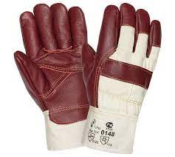
12 | Перчатки кожаные комбинированные (на велкролипучке) | Перчатки 0255 кожаные комбинированные предназначены для защиты рук от механических воздействий (истирание, прокол, порез). Перчатки из светлой высококачественной кожи. Кожа свиная специальной выделки, сорт АВ (0,8 мм +/– 0,1 мм). Тыльная сторона из плотного эластичного трикотажа. Манжет на велкро (липучке). Перчатки предназначены для защиты рук от ОПЗ, истирания, обеспечивают высокий комфорт, рекомендованы для продолжительного ношения, при работе с инструментом, для водителей, монтажников, и во всех случаях, когда требуется высокая чувствительность и низкая утомляемость. | пара | 83
13 | Костюм брезентовый | Костюм мужской брезентовый для сварщика. Предназначен для защиты от теплового воздействия сварочной дуги, искр и окалин, а также для защиты от значительных истирающих нагрузок. В комплекте: куртка и брюки. Ткань: брезент, Огнестойкая Пропитка. Состав: 100% хлопок. Свойства:ОПЗ, ОП, защита от окалин не более 40сек. Плотность: 380гр/м². | шт | 28 | 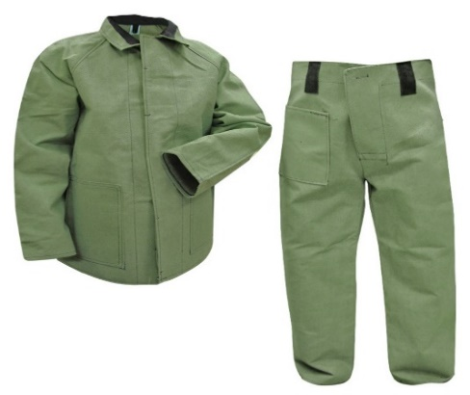
14 | Костюм суконный | Костюм мужской суконный. Предназначен для защиты рабочих от термического воздействия, капель расплавленного металла, термических повреждений от контакта с поверхностями, нагретыми до высоких температур. В комплекте: куртка и брюки. Ткань: сукно шинельное с ОП. Состав: 90% шерсть валяная, 10% полиэфир. Свойства: ОПЗ, ТК, ОП. Усадка: 0%. Плотность: 680гр/м². | шт | 16 | 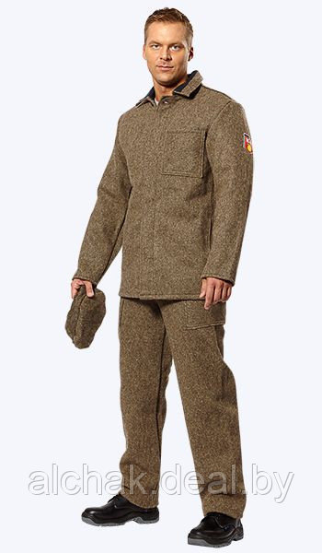
15 | Костюм для защиты от растворов кислот и щелочей | Для защиты от испарения кислот: серной, азотной. КУРТКА: - с центральной потайной застёжкой на петли и пуговицы - на левой полочке накладной карман - боковые карманы куртки – внутренние , в рельефных швах - рукава втачные - воротник отложной с прямыми концами БРЮКИ: - прямые с притачным поясом со шлевками - с застежкой в среднем шве передних половинок на петли и пуговицы и одну петлю и пуговицу на поясе - передние половинки с боковыми накладными карманами - в вершинах шаговых швов вентиляционные отверстия в виде прорезных обметанных петель | шт | 58 | 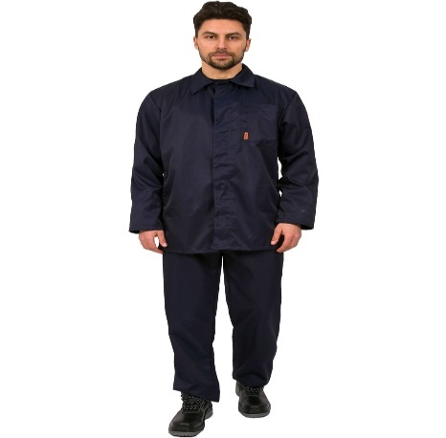
16 | Очки защитные (резчики) | Очки, состоящие из термостойкого корпуса, светофильтра из поликарбоната или упрочненного стекла, обтюратора, обеспечивающего плотное прилегание к лицу, и термостойкой наголовной ленты с регулировкой длины по размеру. Возможна конструкция двойных закрытых очков с откидными светофильтрами. Линзы очков должны полностью исключать оптическое искажение и должны соответствовать оптическому классу N 1. | шт | 13 | 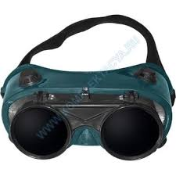
17 | Нарукавники брезентовые | Брезентовые нарукавники используются для защиты спецодежды от загрязнения, истирания, от горячих искр, брызг расплавленного материала.На изделии сделаны резинки для фиксации нарукавников.- материал: брезент | шт | 63 | 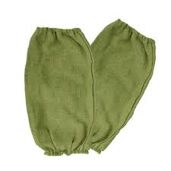
18 | Жилет сигнальны для гостей с надписью "VIZITOR" | Жилет сигнальный, модель Обеспечивает хорошую видимость в любое время суток. Ткань: полиэфирная. Состав: 100%- полиэфир. Свойства: ОПЗ, повыш. видимости. Крашение: активное(стойкость к выгоранию и многоч. стиркам). Усадка: 0%. Плотность: 180гр/м². Цвет: оранжевый,красный, синий. Светоотражающая полоса: ширина 40/50 мм.На левой полочке (над световозврающей полоской) значок/логотип TMZ – «васильковый» цвет, диаметр 70 мм. | шт | 60 | 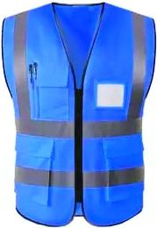
19 | Перчатки комбинированные (защита от порезов и проколов) | Назначение: для защиты от механических воздействий (истирания, проколов, порезов); металлообработка, автомобильная промышленность, стекольная промышленность, работа со стеклом. | шт | 46 | 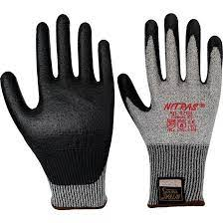
20 | Комбинезон одноразовый защитный DIOН ЛК 40 SP | Защита от частиц мелкодисперционной пыли, жидкостей, жидких химикатов низкой концентрации, твердых аэрозолей, органических растворителей, смол, масел. Плотность: 40/м2 Размер: 44-66 Цвет: белый | шт. | 89 | 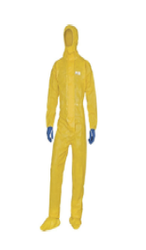
Итого :

